別紙第1-3【低圧】記入例
※低圧の場合
※低圧の場合
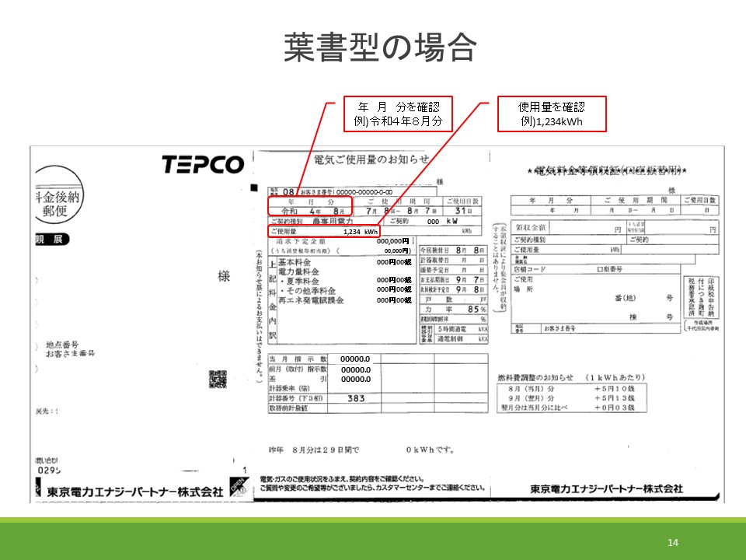
別紙第１－３（別記様式第１号）
■個票 |  |  |  | 団体名： | ○○土地改良区 |  |  | （電力供給会社からの通知の例）
１ 施設番号,施設名及び造成事業
 | 施設番号： | 1-1 | ※１ | 施設名 ： | ○○用排水機場
 | 造成事業・地区名： |  | ○○事業○○地区

 | 種別：以下について、該当するものに☑をつける
 | ☑ | 用水 | （口径： | 300㎜ | 台数： | 1 | 台）
 | ☑ | 排水 | （口径： | 1000㎜ | 台数： | 2 | 台）

２ 補助対象区分（該当するものに☑をつける）
☑（1-1）県営土地改良事業及び県から補助を受けて造成された機場
□（2-1）補助事業を活用して管理している機場 【基幹水利施設管理事業・県単土地改良施設管理事業の対象施設】
□（2-2）補助事業を活用して管理している機場 【水利施設管理強化事業の対象施設】

使用量が未確定の月分は
↓過年度を参考に入力
３ 契約区分 |  | ☑低圧 □高圧 □特別高圧 |  |  | （該当するものに☑をつける）

４ 補助対象事業費の算定
 | 月 | R3燃料費調整単価 | R4燃料費調整単価 | 増高分(円/kWh) | 使用電力量(kWh) | 増高額(円)※2
 |  | ① | ② | ③=②-① | ④ | ⑤=③×④
 | ３月分 | -4.85 | 1.83 | 6.68 | 1,234 | 8,243
 | ４月分 | -4.32 | 2.27 | 6.59 | 5,678 | 37,418
 | ５月分 | -3.64 | 2.74 | 6.38 | 9,012 | 57,496
 | ６月分 | -3.29 | 2.97 | 6.26 | 3,456 | 21,634
 | ７月分 | -3.06 | 4.15 | 7.21 | 7,890 | 56,886
 | ８月分 | -3.11 | 5.10 | 8.21 | 1,234 | 10,131
 | ９月分 | -2.58 | 5.13 | 7.71 | 5,678 | 43,777
 | １０月分 | -2.04 | 5.13 | 7.17 | 9,012 | 64,616
 | １１月分 | -1.53 | 5.13 | 6.66 | 3,456 | 23,016
↑12月分は公表され次第入力
 | １２月分 | -1.09 | 5.13 | 6.22 | 7,890 | 49,075
市町村からの助成がある
↓ 場合は入力
 | 合計 |  |  |  | 54,540 | 372,292

 | 【電気料金の負担割合】 |  |  |  | （％）
 | 国 | 県 | その他 (市町村等) | 土地改良区等 ⑥
 | 0 | 0 | 50 | 50

 | 増高額合計 | × | ⑥ | /100 ＝ | 補助対象事業費(円）
 | 372,292 | × | 50 | /100 ＝ | 186,146 |  | 円

※1 施設番号は、経費の配分（別紙第１－２）と合わせること。
※2 月毎の増高額について、１円未満切捨てで計算する。
※3 契約種別毎に分けて作成すること。
※4 使用電力量がわかる書類（電力供給会社からの通知や領収書等）の写し、施設の写真 （施設の全景、ポンプの全景等）を添付すること。

別紙第1-3【高圧】記入例
※高圧の場合
別紙第１－３（別記様式第１号）
■個票 |  |  |  | 団体名： | ○○土地改良区
１ 施設番号,施設名及び造成事業
 | 施設番号： | 1-2 | ※１ | 施設名 ： | △△用水機場
 | 造成事業・地区名： |  | △△事業△△地区

 | 種別：以下について、該当するものに☑をつける
 | ☑ | 用水 | （口径： | 800㎜ | 台数： | 2 | 台）
 | □ | 排水 | （口径： |  | 台数： |  | 台） | （電力供給会社からの通知の例）

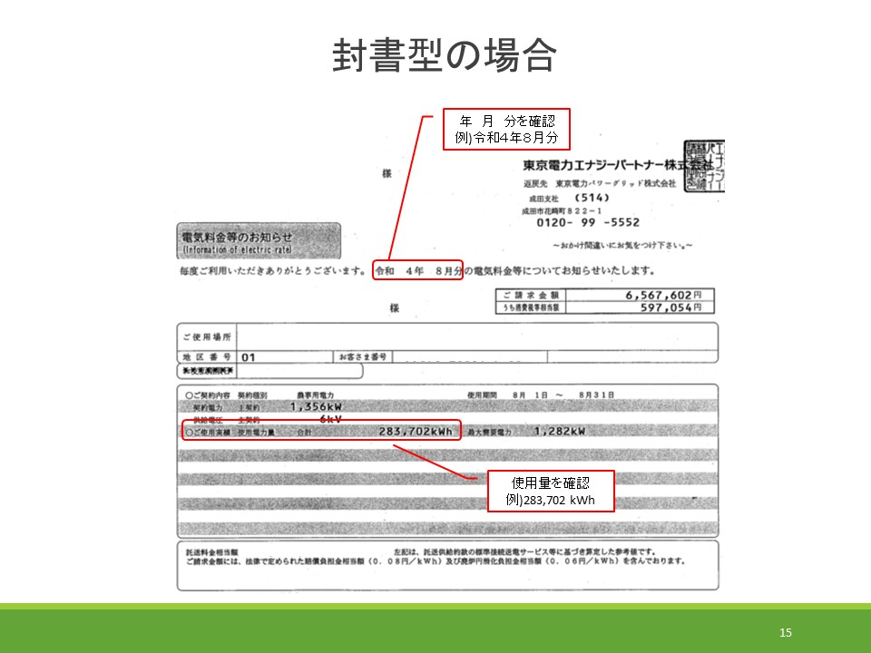
２ 補助対象区分（該当するものに☑をつける）
☑（1-1）県営土地改良事業及び県から補助を受けて造成された機場
□（2-1）補助事業を活用して管理している機場 【基幹水利施設管理事業・県単土地改良施設管理事業の対象施設】
□（2-2）補助事業を活用して管理している機場 【水利施設管理強化事業の対象施設】

使用量が未確定の月分は
↓過年度を参考に入力
３ 契約区分 |  | □低圧 ☑高圧 □特別高圧 |  |  | （該当するものに☑をつける）

４ 補助対象事業費の算定
 | 月 | R3燃料費調整単価 | R4燃料費調整単価 | 増高分(円/kWh) | 使用電力量(kWh) | 増高額(円)※2
 |  | ① | ② | ③=②-① | ④ | ⑤=③×④
 | ３月分 | -4.68 | 1.77 | 6.45 | 20,665 | 133,289
 | ４月分 | -4.17 | 2.20 | 6.37 | 105,243 | 670,397
 | ５月分 | -3.52 | 2.64 | 6.16 | 206,453 | 1,271,750
 | ６月分 | -3.18 | 2.87 | 6.05 | 254,201 | 1,537,916
 | ７月分 | -2.96 | 4.01 | 6.97 | 243,150 | 1,694,755
 | ８月分 | -3.00 | 4.93 | 7.93 | 283,702 | 2,249,756
 | ９月分 | -2.49 | 6.27 | 8.76 | 24,315 | 212,999
 | １０月分 | -1.97 | 7.80 | 9.77 | 0 | 0
 | １１月分 | -1.48 | 9.39 | 10.87 | 0 | 0
 | １２月分 | -1.05 | 9.39 | 10.44 | 0 | 0
↑12月分は公表され次第入力
 | 合計 |  |  |  | 1,137,729 | 7,770,862

 | 【電気料金の負担割合】 |  |  |  | （％）
 | 国 | 県 | その他 (市町村等) | 土地改良区等 ⑥
 | 0 | 0 | 0 | 100

 | 増高額合計 | × | ⑥ | /100 ＝ | 補助対象事業費(円）
 | 7,770,862 | × | 100 | /100 ＝ | 7,770,862 |  | 円

※1 施設番号は、経費の配分（別紙第１－２）と合わせること。
※2 月毎の増高額について、１円未満切捨てで計算する。
※3 契約種別毎に分けて作成すること。
※4 使用電力量がわかる書類（電力供給会社からの通知や領収書等）の写し、施設の写真 （施設の全景、ポンプの全景等）を添付すること。

別紙第1-3【特高】記入例
※特別高圧の場合
別紙第１－３（別記様式第１号）
■個票 |  |  |  | 団体名： | ○○土地改良区
１ 施設番号,施設名及び造成事業
 | 施設番号： | 2-1 | ※１ | 施設名 ： | ××排水機場
 | 造成事業・地区名： |  | ××事業××地区

 | 種別：以下について、該当するものに☑をつける
 | □ | 用水 | （口径： |  | 台数： |  | 台）
 | ☑ | 排水 | （口径： | 1200㎜ | 台数： | 3 | 台）

２ 補助対象区分（該当するものに☑をつける）
□（1-1）県営土地改良事業及び県から補助を受けて造成された機場
☑（2-1）補助事業を活用して管理している機場 【基幹水利施設管理事業・県単土地改良施設管理事業の対象施設】
□（2-2）補助事業を活用して管理している機場 【水利施設管理強化事業の対象施設】

使用量が未確定の月分は
↓過年度を参考に入力
３ 契約区分 |  | □低圧 □高圧 ☑特別高圧 |  |  | （該当するものに☑をつける）

４ 補助対象事業費の算定
 | 月 | R3燃料費調整単価 | R4燃料費調整単価 | 増高分(円/kWh) | 使用電力量(kWh) | 増高額(円)※2
 |  | ① | ② | ③=②-① | ④ | ⑤=③×④
 | ３月分 | -4.62 | 1.75 | 6.37 | 6,468 | 41,201
 | ４月分 | -4.11 | 2.17 | 6.28 | 13,523 | 84,924
 | ５月分 | -3.47 | 2.61 | 6.08 | 70,520 | 428,761
 | ６月分 | -3.14 | 2.83 | 5.97 | 105,023 | 626,987
 | ７月分 | -2.92 | 3.96 | 6.88 | 70,583 | 485,611
 | ８月分 | -2.96 | 4.86 | 7.82 | 63,520 | 496,726
 | ９月分 | -2.45 | 6.19 | 8.64 | 85,723 | 740,646
 | １０月分 | -1.94 | 7.69 | 9.63 | 68,524 | 659,886
 | １１月分 | -1.46 | 9.26 | 10.72 | 32,540 | 348,828
↑12月分は公表され次第入力
 | １２月分 | -1.04 | 9.26 | 10.30 | 12,645 | 130,243
 | 合計 |  |  |  | 529,069 | 4,043,813

 | 【電気料金の負担割合】 |  |  |  | （％）
 | 国 | 県 | その他 (市町村等) | 土地改良区等 ⑥
 | 30 | 35 | 0 | 35

 | 増高額合計 | × | ⑥ | /100 ＝ | 補助対象事業費(円）
 | 4,043,813 | × | 35 | /100 ＝ | 1,415,334 |  | 円

※1 施設番号は、経費の配分（別紙第１－２）と合わせること。
※2 月毎の増高額について、１円未満切捨てで計算する。
※3 契約種別毎に分けて作成すること。
※4 使用電力量がわかる書類（電力供給会社からの通知や領収書等）の写し、施設の写真 （施設の全景、ポンプの全景等）を添付すること。

